캐릭터 상세 설정
 | 캐릭터 상세 설정

이름 | 미정 |  | 성별 / 나이 | 미정 | 참고 이미지

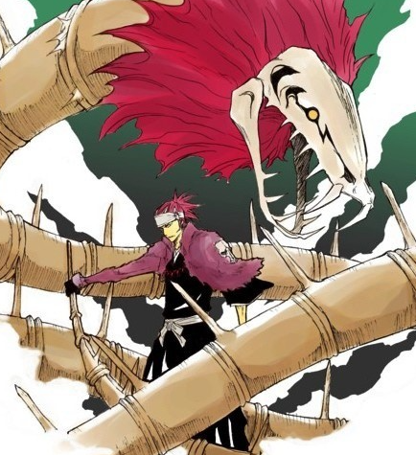
성격 | 0. 남자 1. 자신의 강함에 대해 자부심 있는 성격 2. 거만하지만 밉지 않으며 강하기 때문에 항상 자신감 넘친다. 3. 기본적으로 인간들을 크게 좋아하는 편이 아니다. 자신들을 도구처럼 여긴다 생각하기 때문. 4. 냉철한 척 하지만 조금만 건드리면 바로 다혈질 본색이 드러난다. 5. 세상에 대해 관심 없어하지만 주인공에게 호감도가 올라가면서부터 조금씩 알아가고 싶어한다.
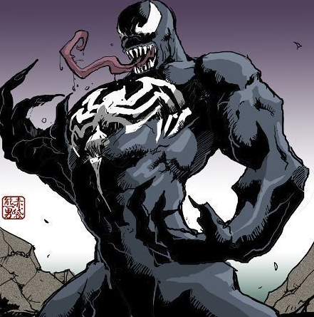

말버릇 | 평상 시 | "아~ 따분해."

 | 희 | "뭔데? 햄스톤이라도 가지고 있는 거냐?"

 | 노 | "터진 입이라고 나불대지 마라.. 베어버린다."

 | 애 | "너랑 있으면 좋은 기분이 드는군."

 | 락 | "하하하-! 역시 나보다 강한 놈은 없다니까-!"

종족 | 에고 |  | 직업 | 검 |  | 블리치 아바라이 렌지 + 베놈의 베놈을 섞은 느낌.

역할 | 무기 |  | 소속 | 에고무기

관계도 | 주인공과 주종관계 주인공이 죽을 때 까지 에고무기는 주인을 떠날 수 없다.

무기 | 본인 스스로가 무기가 된다.

과거/역사 | 태어났을 때부터 강함을 타고난 에고무기의 '검' 처음엔 자신이 수동적으로 주인공을 받아들여야 했던 사실에 못마땅해했지만, 주인공과 호감을 쌓고 같이 여행을 다니면서 조금씩 마음을 열게 된다. 자신을 누가 만들었는지 어렴풋이 기억은 하고 있으나 정확한 사정은 알지 못한다.

기획의도 | 에고무기는 기본적으로 '강한'성향을 가지고 있다. 주인공이 가질 수 있는, 주인공을 지키는 단 하나의 무기인데 소심하고 겁 많은 성격이라면 크게 매력적이지 다가오진 않을 것이라 생각했다. 강하고, 호탕하고, 시원 털털하고 또한 자신의 그러한 점을 잘 알고 있는 성격이라면 그 자신감에 매료되는 유저가 있지 않을까..라는 생각이 들게 되어 기획한 캐릭터. 블리치 아바라이 렌지의 남자답고 시원시원한 성격과, 베놈의 강함과 그 위풍당당한 자신감을 차용하여 둘을 합쳐 보았다. (자세한 성격을 드러내는 사항은 대사집을 참고)

